상품제안서
(국산)자바 한글자음볼펜 | 상품코드: S38545

 |  |  |  |  |  |  | 02-713-8555 | www.synergygift.co.kr
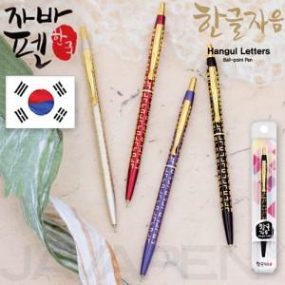

【상세/제작정보】 | <p>선물포장 및 인쇄 불가</p>

【인쇄/포장옵션】 | 스티커 / 기본케이스

【공급단가】 | 수량 | 100~ | 300~ | 500~ | 1,000~ | 3,000~
*VAT별도 | 단가 | 3,510원 | 3,450원 | 3,370원 | 3,240원 | 3,100원

【상품 URL】 | https://www.synergygift.co.kr:443/src/goods_detail.php?gdno=38545

